PASAPORTE
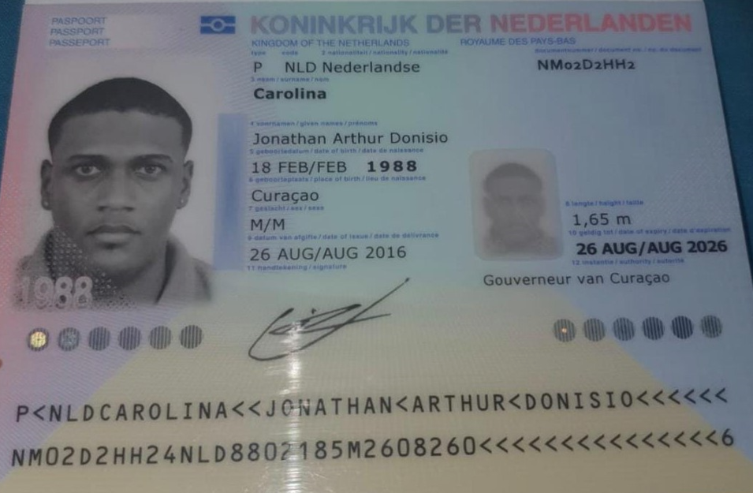
Nombre | Jonathan
Nombre | Arthur
Nombre | Donisio
Apellido | Carolina
Pasaporte | NM02D2HH2
Fecha de nacimiento | 1988-02-18
Edad | 38
Estado civil
Dirección
País | Curazao
Email: | Yonyrast@gmail.com
Teléfono
Profesión
RH
Seguro | SVB
Peso | 79
Altura | 1.7
Idioma | Idioma espanñol, ingles

Salud
Estadia

Confirmacion de Servicios
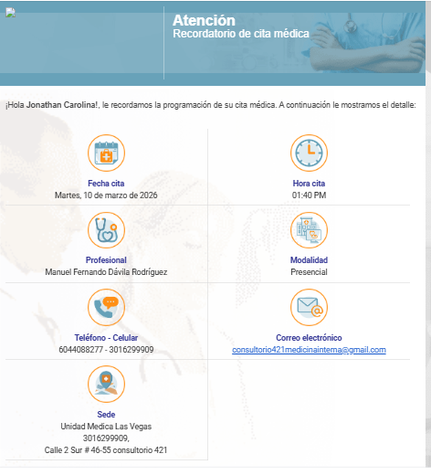
CITA ESPECIALISTA ALERGOLOGO Y PRUEBAS PRICK AMBUENTE Y ALIMENTOS | CITA CON OFTALMOLOGIA | RESERVA HOTEL PASAJERO
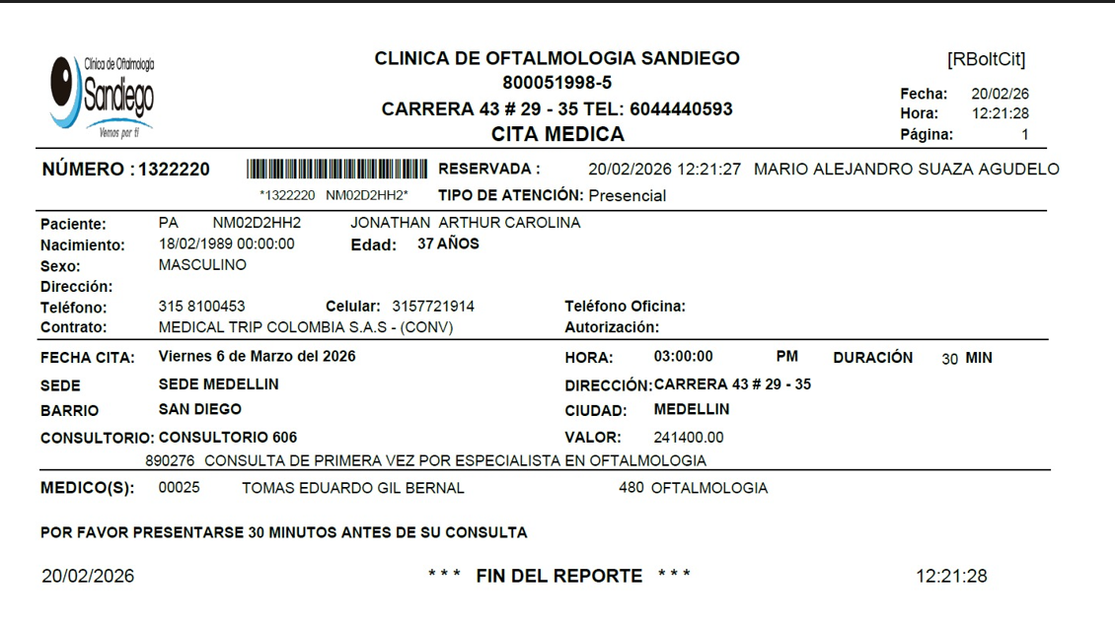
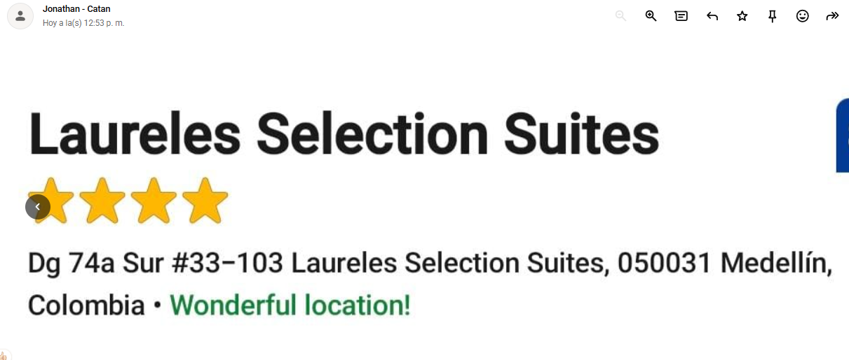
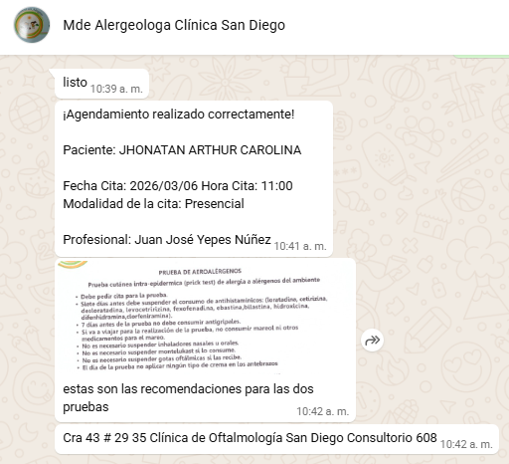

 |  | Dg 74A #33-103, Laureles - Estadio, Medellín,

 | CITA DERMATOLOGIA CLINCA LAS VEGAS

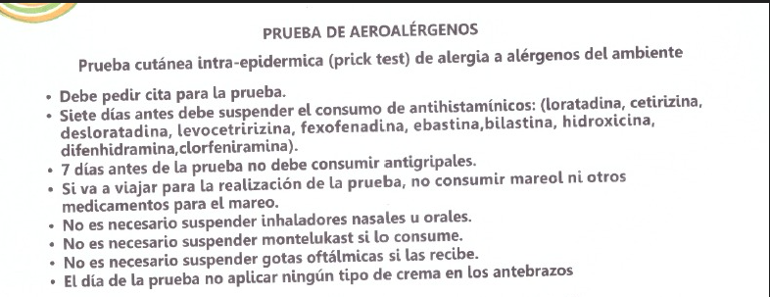
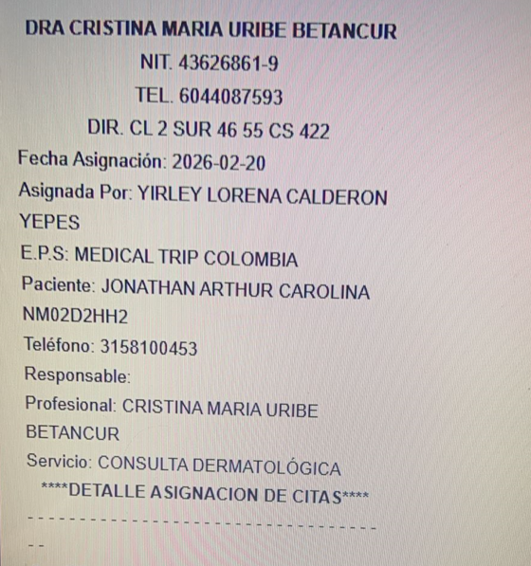

CITA CON MEDICO INTERNISTA

Vuelo
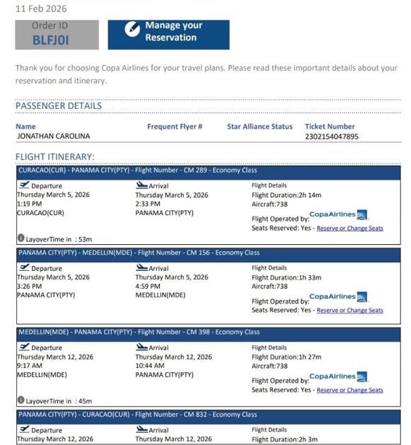
BLFJ0I

Proximo Viaje
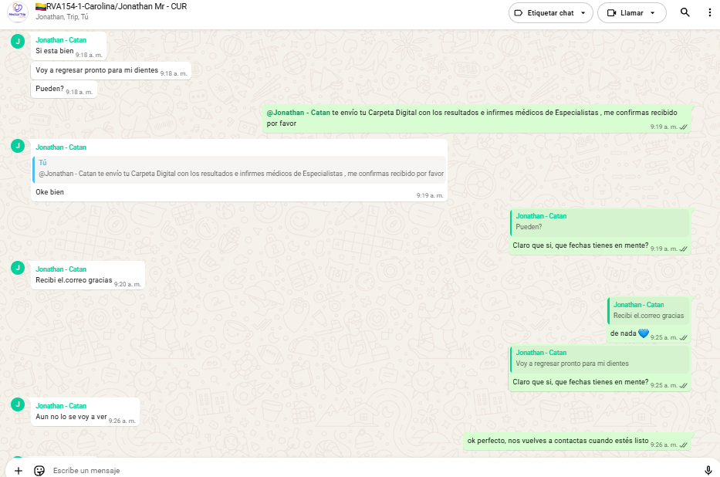
Proximo viaje Odontologia

